HP用(確定)
令和７年４月時点の情報に防災地図を一部修正し、 区HPで公開しています。また、修正箇所を 下記表のとおりまとめています。 カラー版は右二次元コードより区HPで確認できます。

no. | 頁 | 内容 | 詳細
1 | 2 | 自主避難施設について追記、区民避難所の文言を修正
2 | 4・5 | 自主避難施設追記 | 記入例
修正予定表
3 | 6，12 | 東京工業大学の名称変更 変更後：東京科学大学（旧・東京工業大学） | 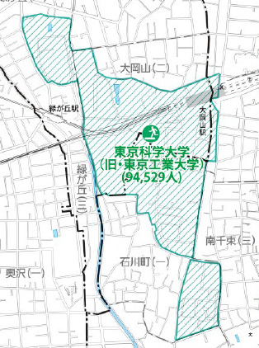
4 | 6.8 | 小山３丁目町会の一時集合場所変更 | 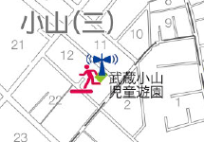
5 | 6.8 | 小山４丁目町会の一時集合場所変更 | 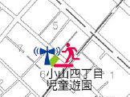
6 | 6，12 | 荏原７丁目町会の一時集合場所の変更
7 | 6，13 | 出石町会の一時集合場所の追加
8 | 6，8 | 夕陽会の一時集合場所の変更 | 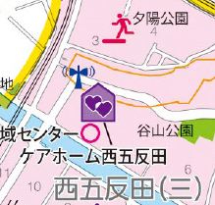
9 | 6・7・8・9・13・14・16・17・21・22・24・25・26・30 | 土砂災害警戒区域および土砂災害特別警戒区域の解除、変更（詳細は下記URL参照） | 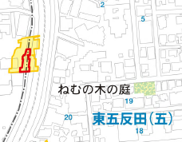 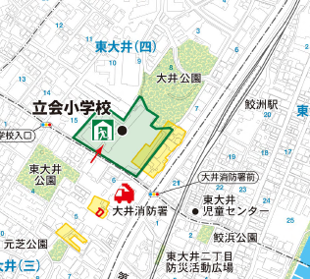
10 | 24 | 高潮浸水ハザードマップ 変更 | 変更周知チラシ参照
11 | 6・9・10・12・15 | AEDのQRのリンク変更 | 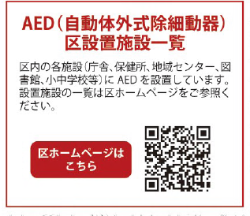
12 | 32 | 避難情報通知コールのQR変更 | 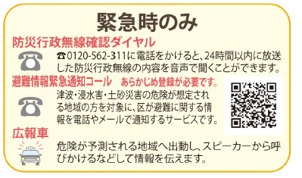
13 | 32 | 防災ポータルのQRを追加 | 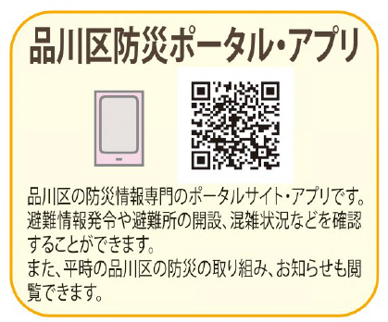
14 | 6・7、10・11、12・13、14・15 | 福祉避難所を追加（障害児者総合支援施設（ぐるっぽ）） | 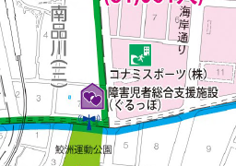
15 | 6・7、14・15 | 福祉避難所減を削除（八潮児童センター、八潮地域センター） | ―
16 | 6・7、12・13、14・15 | 福祉避難所を削除（杜松ホーム） | ―
17 | 6・7、12・13、 | 大井第３地域センター移転を反映 | 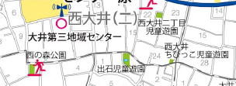

旧
 | 令和７年４月時点の情報に防災地図を修正し、 HP（右二次元コード）で掲載しております。
no. | 頁 | 内容
0 | 2 | 自主避難施設について追記、区民避難所の文言を修正
1 | 4・5 | 自主避難施設追記
修正予定表
2 | 6，12 | 東京工業大学の名称変更 変更後：東京科学大学（旧・東京工業大学）
3 | 6.8 | 小山３丁目町会の一時集合場所変更
4 | 6.8 | 小山４丁目町会の一時集合場所変更
5 | 6，12 | 荏原７丁目町会の一時集合場所の変更
6 | 6，13 | 出石町会の一時集合場所の追加
7 | 6，8 | 夕陽会の一時集合場所の変更
8 | 6・7・8・9・13・14・16・17・21・22・24・25・26・27・30 | 土砂災害警戒区域および土砂災害特別警戒区域の 変更（詳細は下記URL参照）
9 | 24 | 高潮浸水ハザードマップ修正
10 | 6・9・10・12・15 | AEDのQRのリンク変更
11 | 32 | 避難情報通知コールのQR変更
12 | 32 | 防災ポータルのQRを追加
13 | 6・7、10・11、12・13、14・15 | 福祉避難所を追加（障害児者総合支援施設（ぐるっぽ））
14 | 6・7、14・15 | 福祉避難所減を削除（八潮児童センター、八潮地域センター）
15 | 6・7、12・13、14・15 | 福祉避難所を削除（杜松ホーム）
16 | 6・7、12・13、 | 大井第３地域センター移転を反映

